使い方
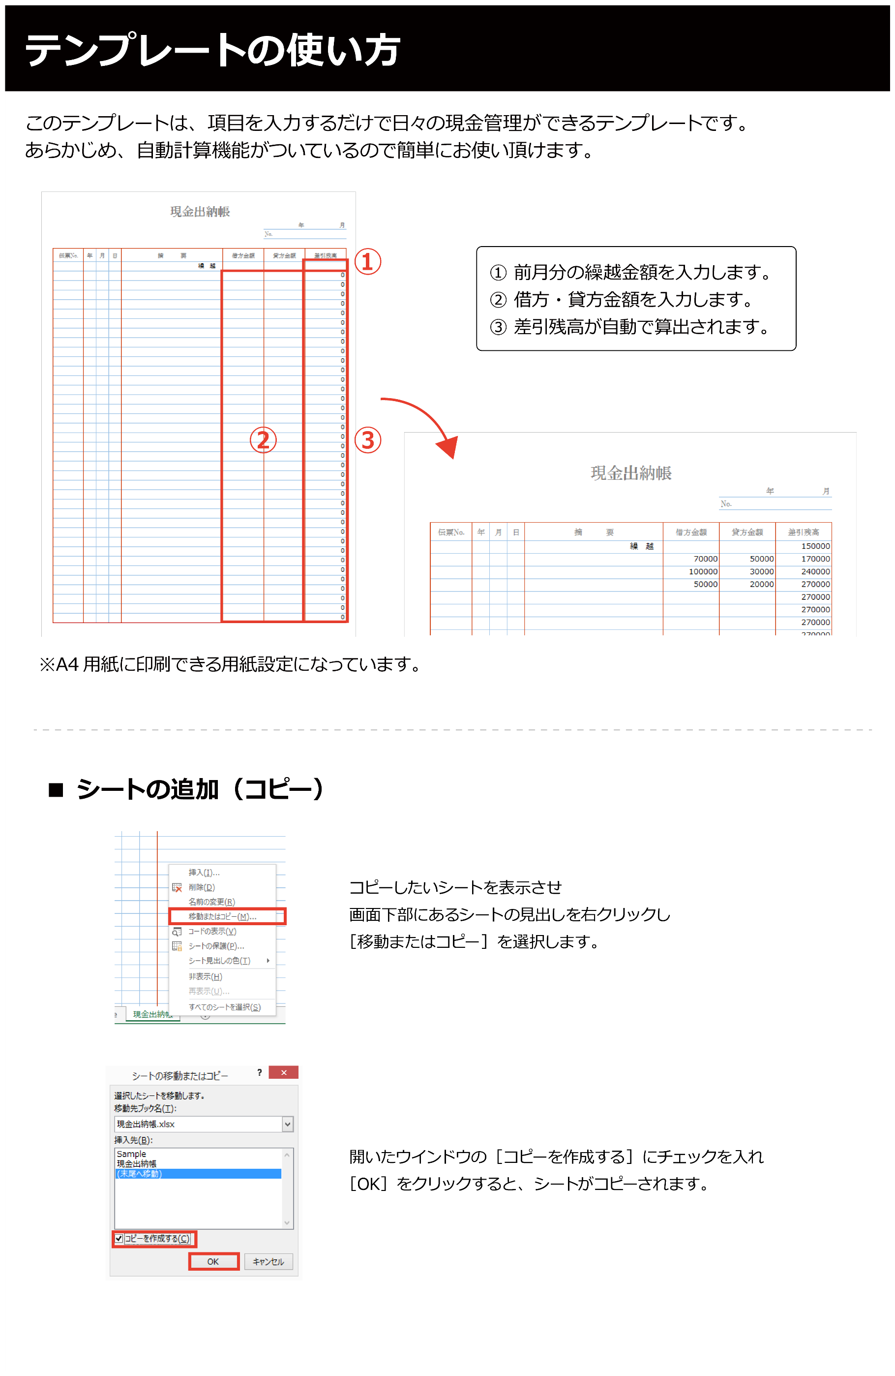

現金出記載例
 |  |  |  |  |  |  | No. 1
現金出納帳
 |  |  |  |  |  | 委員会名 〇〇委員会
記載例 |  |  |  |  |  | 事業名 〇〇リーグ

前月の繰越金額を入れ
借方・貸方を入力していくと
自動計算で差引残高が算出されます。
伝票No. | 年 | 月 | 日 | 摘 要 | 借方金額 | 貸方金額 | 差引残高
 |  |  |  | 繰 越 |  |  | 0
預出No.2 | 4 | 4 | 5 | 普通預金より現金引き出し（預金出納帳参照） | 50,000 |  | 50,000
1 | 4 | 4 | 6 | セブンイレブン コピー代金支払い |  | 300 | 49,700
2 | 4 | 4 | 7 | 日当 |  | 6,000 | 43,700
3 | 4 | 4 | 7 | 交通費 |  | 10,000 | 33,700
預出No.2 | 4 | 4 | 8 | 普通預金へ入金（預金出納帳参照） |  | 33,700 | 0 | 普通預金から引き出した金額、入金した金額は、通帳と台帳が合致すること
 |  |  |  |  |  |  | 0
 |  |  |  |  |  |  | 0
 |  |  |  |  |  |  | 0
 |  |  |  |  |  |  | 0
 |  |  |  |  |  |  | 0
 |  |  |  |  |  |  | 0
 |  |  |  |  |  |  | 0
 |  |  |  |  |  |  | 0
 |  |  |  |  |  |  | 0
 |  |  |  |  |  |  | 0
 |  |  |  |  |  |  | 0
 |  |  |  |  |  |  | 0
 |  |  |  |  |  |  | 0
 |  |  |  |  |  |  | 0
 |  |  |  |  |  |  | 0
 |  |  |  |  |  |  | 0
 |  |  |  |  |  |  | 0
 |  |  |  |  |  |  | 0
 |  |  |  |  |  |  | 0
 |  |  |  |  |  |  | 0
 |  |  |  |  |  |  | 0
 |  |  |  |  |  |  | 0
 |  |  |  |  |  |  | 0
 |  |  |  |  |  |  | 0
 |  |  |  |  |  |  | 0
 |  |  |  |  |  |  | 0
 |  |  |  |  |  |  | 0
 |  |  |  |  |  |  | 0
 |  |  |  |  |  |  | 0
 |  |  |  |  |  |  | 0
 |  |  |  |  |  |  | 0
 |  |  |  |  |  |  | 0

